Fedlap
2021/2022. TANÉVI
SPORTLÖVŐ DIÁKOLIMPIA® MEGYEI DÖNTŐ
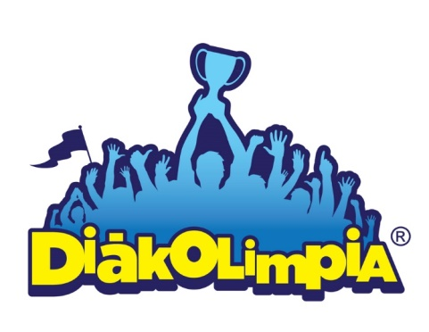





Megye: NÓGRÁD

Helyszín: GAGARIN LÉGFEGYFERES PINCELŐTÉR
 | Salgótarján
Időpont: 2022. 04.02.

EREDMÉNYEK

